Promotivne mjere



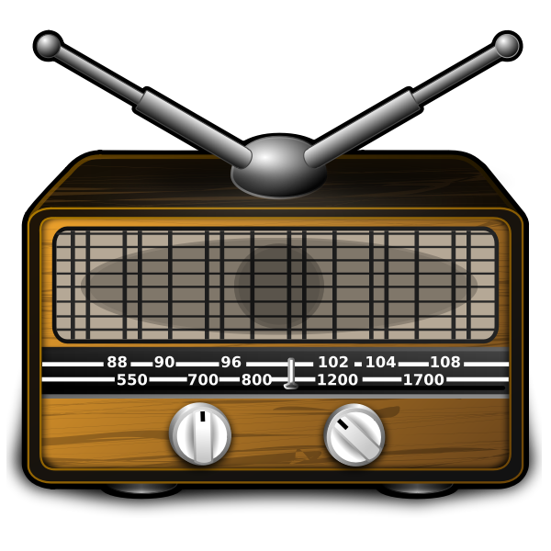
Facebook | Instagram | Štampani m. | Radio/TV | Bilbord

KM0 | KM2,000 | KM500 | KM0 | KM1,500
Godišnje | Godišnje | Godišnje | Godišnje | Godišnje

Marketing Mix
Element MIX-a | %
Proizvod | 55%
Cijena | 13%
Lokacija | 0%
Promocija | 32%
Ukupno: (100%) | 100%

Bilans uspjeha
Stavka | Kvartal 1 | Kvartal 2 | Kvartal 3 | Kvartal 4 | Ukupno
Prihodi od prodaje | KM 12,450 | KM 42,750 | KM 58,350 | KM 63,800 | KM 36,150
Rashodi:
Trošak Marketinga | KM 1,050 | KM 1,500 | KM 1,250 | KM 1,200 | KM 5,000
Trošak proizvodnje i administracije | KM 4,000 | KM 7,500 | KM 5,000 | KM 3,000 | KM 19,500
Ostali troškovi
Kamate
Takse
...
Porez
Ukupni rashodi | KM 5,050 | KM 9,000 | KM 6,250 | KM 4,200 | KM 24,500
Dobit (prihodi minus rashodi) | KM 7,400 | KM 33,750 | KM 52,100 | KM 59,600 | KM 11,650

Povrat na investiciju ROI
Neto dobit | KM 11,650
Ukupno investicija | KM 5,000
Povrat na investiciju | 233%

